Simulador de Cálculo - DIFAL
Simulador de Cálculos - Diferencial de Alíquota - Base por Dentro |  |  |  | R$ 0,00

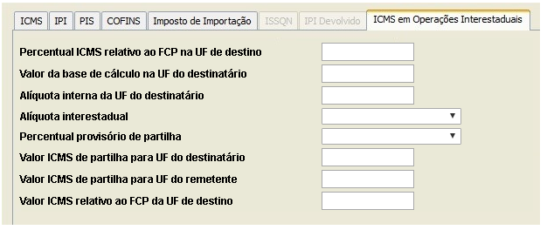
 | Ano | 2022 | 0,00
 | Valor De Mercadoria | R$1,000.00
 | Alíquota Interestadual / Origem | 7%
 | Alíquota Interna / Destino | 17%
R$1.204,82
 | Percentual Fundo De Combate A Pobreza
17%
7%
 | Base De Cálculo Por Dentro | R$1,204.82
0,00
R$120,48
R$ 0,00
R$ 0,00
 | Diferença Entre As Alíquotas | 10%
 | Valor Total Diferencial Alíquotas | R$120.48
 | Valor Estado Origem | R$ 0,00 | 12
 | Valor Estado Destino | R$120.48
 | Valor Fundo De Combate A Pobreza | R$-

